Chi tiết địa chất
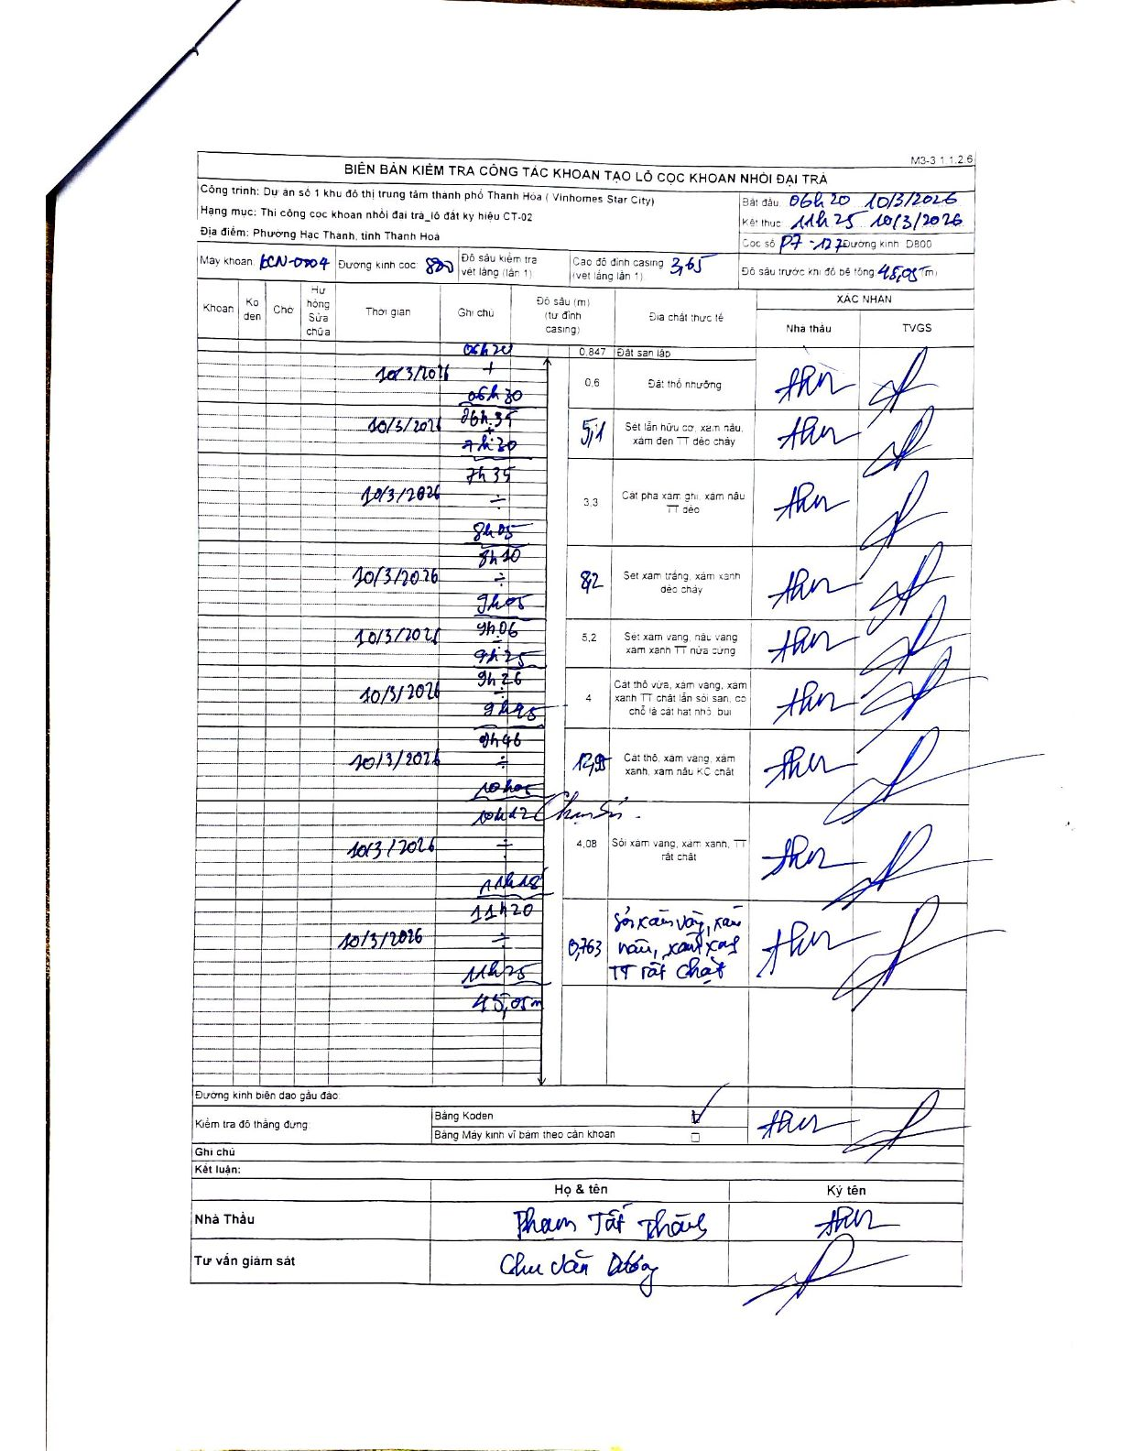
Dự án | Dự án số 1 khu đô thị trung tâm thành phố Thanh Hóa (Vinhomes Star City)
Hạng mục | Thi công cọc khoan nhồi đại trà_lô đất ký hiệu CT-02
Tên bộ phận | Phường Hạc Thành, tỉnh Thanh Hoa
Số hiệu cọc | P7-127
Biên bản số | KCN-0704
Đường kính | 800
Bắt đầu thi công | 06:20 10/03/2026
Kết thúc thi công | 11:25 10/03/2026

Địa chất TT | Đường kính | Mô tả lớp thiết kế | Từ (h) | Đến (h) | Cao độ từ | Cao độ đến | T.Gian (h) | Dài (m) | V (m/h) | Ghi chú
1 | 800 | Đất san lấp | 06:20 10/03/2026 | 06:26 10/03/2026 | 0 | -0.847 | 0.1 | 0.85 | 8.47
2 | 800 | Đất thổ nhưỡng | 06:26 10/03/2026 | 06:30 10/03/2026 | -0.847 | -1.447 | 0.07 | 0.6 | 9
3 | 800 | Sét lẫn hữu cơ, xám nâu, xám đen TT dẻo chảy | 06:35 10/03/2026 | 07:30 10/03/2026 | -1.447 | -6.547 | 0.92 | 5.1 | 5.56
4 | 800 | Cát pha xám ghi, xám nâu TT dẻo | 07:35 10/03/2026 | 08:05 10/03/2026 | -6.547 | -9.847 | 0.5 | 3.3 | 6.6
5 | 800 | Sét xám trắng, xám xanh dẻo chảy | 08:10 10/03/2026 | 09:05 10/03/2026 | -9.847 | -18.047 | 0.92 | 8.2 | 8.95
6 | 800 | Sét xám vàng, nâu vàng xám xanh TT nửa cứng | 09:06 10/03/2026 | 09:25 10/03/2026 | -18.047 | -23.247 | 0.32 | 5.2 | 16.42
7 | 800 | Cát thô vừa, xám vàng, xám xanh TT chặt lẫn sỏi sạn, có chỗ là cát hạt nhỏ bụi | 09:26 10/03/2026 | 09:45 10/03/2026 | -23.247 | -27.247 | 0.32 | 4 | 12.63
8 | 800 | Cát thô, xám vàng, xám xanh, xám nâu KC chặt | 09:46 10/03/2026 | 10:05 10/03/2026 | -27.247 | -40.197 | 0.32 | 12.95 | 40.89
9 | 800 | Sỏi xám vàng, xám xanh, TT rất chặt | 10:12 10/03/2026 | 11:18 10/03/2026 | -40.197 | -44.277 | 1.1 | 4.08 | 3.71
10 | 800 | Sỏi xám vàng, nâu vàng, xám xanh TT rất chặt | 11:20 10/03/2026 | 11:25 10/03/2026 | -44.277 | -45.04 | 0.08 | 0.76 | 9.16

ẢNH BIÊN BẢN GỐC

